クラス設計書
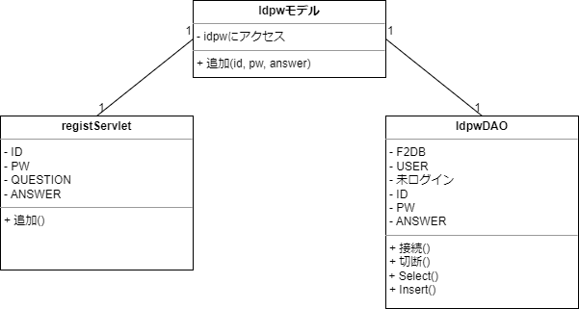
クラス構成図 | 機能名 | 新規登録クラス | 作成者 | 辻 | 更新者 | 辻
 | システム名 | memoly | 作成日 | 2023-06-12 | 更新日 | 2023-06-12
 | 備考

